精算（1画面目） 1128
精算処理 （１画面目）

【検索条件】

※精算画面の１画面目「精算処理」は削除
【検索】精算データ

・会合番号（あいまい検索機能追加）
2016/11/28追記
※追加検索項目は断念します。
「会合番号」のあいまい機能のみ修正希望。
追加検索項目
・精算番号（あいまい検索機能）
・承認番号（PAY）（あいまい検索機能）

精算（2画面目）1128
精算処理 （２画面目）
スペースが足りなければ、
「企画担当者エリア」
「TOP精算年月」
は削除してもよいです
【検索条件】

2016/11/28追記
※あいまい検索機能、一部の追加検索条件は断念します。
・検索条件項目：「Nozomi送信区分」、
CSV出力、表示項目追加は引き続き希望。
・会合番号（あいまい検索機能追加）
・精算番号（あいまい検索機能追加）

追加検索項目
・Nozomi送信区分（プルダウン：未・済・対象）
・承認番号（PAY）（あいまい検索機能）

※条件にあう該当分のCSV出力一覧を作成したいただいた場合のお見積もり |  |  |  |  |  |  | ⇒ 別途シートに出力項目つけました（2016/11/28）

会場手配番号の表示は削除
【一覧表示】

（赤文字：変更希望箇所）

BU/エリアの幅を狭くする
BU | エリア | 営業所 | 企画担当者 | 開催日 | 会合番号 | 会合名 | 製品名 | 精算番号 | 承認番号 | 精算金額 | 精算 ｺﾒﾝﾄ | TOP 精算年月 | TOP 送信日時 | 承認 区分 | 承認日 | NZ 送信
 |  |  |  |  |  |  | ↑ 表示項目追加 11/28追記：「TOP担当者」より「製品名」に変更 |  | ↑ 表示項目追加 | ↑ 表示項目追加 | ↑ 表示項目追加 |  |  |  | ↑ 表示項目追加 | ↑ 「Nozomi」を「NZ」で省スペース

精算（詳細）1128
精算金額入力 （詳細）

 |  | ・・・・・・・表示追加

 |  | ・・・・・・・項目追加

 |  | ・・・・・・・項目名変更

「精算用団体コード」は必須項目として、未入力の場合、エラーチェック。「精算用団体コードを入力してください」とポップアップさせてください。 数値6桁必須
＊WAPデータ作成(TOPTOUR用)の出力項目に追加する

現「精算完了」⇒「精算コメント」へ変更。（テキスト255文字）
精算コメント：（テキスト255文字）
精算用団体コード（数字6ケタを都度、手入力）

2016/11/28追記
①表示+「基本情報へ」ボタンがあればBest！
②表示のみ
③「基本情報へ」ボタンのみ
上記より、いちばん安い方法で・・・
表示場所も絶対ここではなくても良いです。
予算に入らなければ断念します。

開催日
会合名

企画担当者BU（基本情報より）
エリア
営業所
企画担当者名

製品名
SRM発注

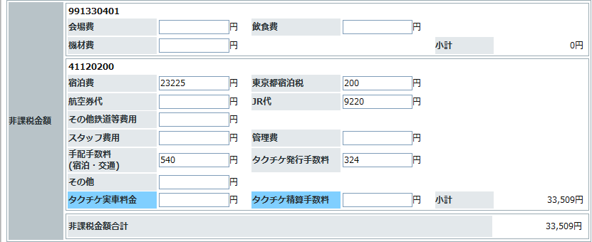

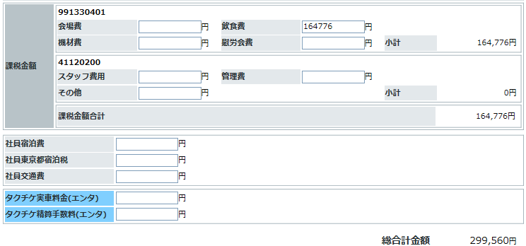

2016/11/17追記：
・「再計算」「印刷」「戻る」を削除
（「印刷」「戻る」は上部ボタンを運用）
・「Nozomiへ」はできるだけ操作ミスを防ぐため離したい。スクロールしないでよい程度で右へ。
（ポップアップメッセージは却下！）
※2016/11/17追記
下のボタン部分
 | 参加者一覧CSV作成 | MR一覧CSV作成 | タクチケ精算データCSV作成
 | 登録 |  |  | Nozomiへ

※2016/11/17追記
2017年1月以降、精算データが一度しか送信できなくなります。
交通手配等と同様、送信対象にした後、「あ！」と間違いに気付いた時に、
送信「済」になるまでは、「登録」を押すと対象外にできるようにしていただけませんでしょうか？

精算（帳票） 1128
精算 （帳票）

 |  | ・・・・・・・表示追加 | ・・・・・・・文言追加

 |  | ・・・・・・・項目追加

下記、「会合名」・「TOP担当者」等を交通の帳票みたいなイメージで、表の上に出してください。

 | 会合名 |  |  | 会場名
 | 開催日 |  |  | 精算用団体コード（精算詳細画面より）

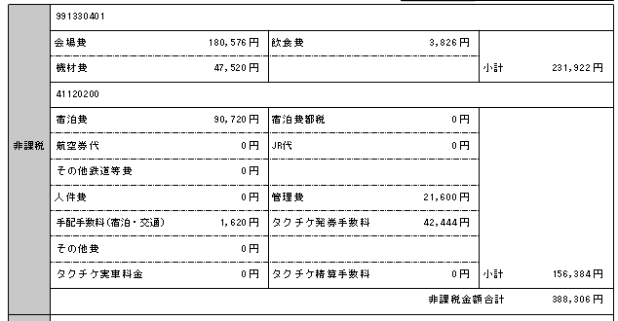

2016/11/28追記
※金額欄の修正は断念します。

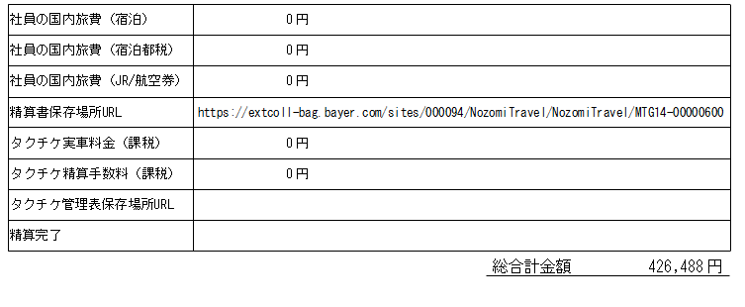

「精算完了」
⇒「精算コメント」へ名称変更。（テキストコメント）
※2016年11月28日追記
場所はこのままでよいです。

